信用交易
融资融券市场交易数据统计(2023-07-14)

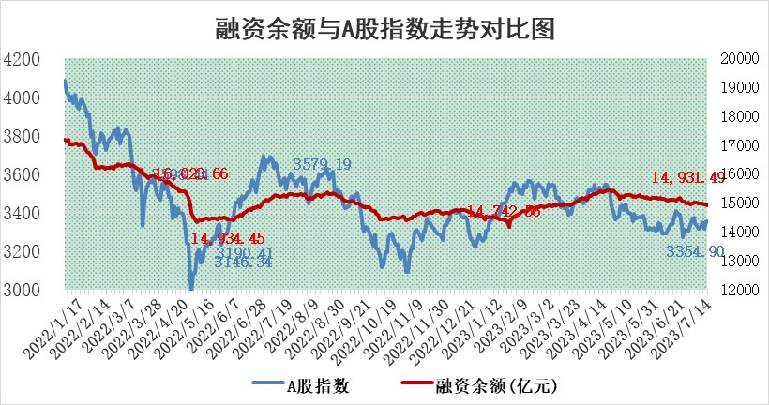
标的证券 | 融资融券余额（亿元） | 融资余额（亿元） | 融券余额（亿元） | 融资买入额（亿元） | 融资融券规模变化（亿元） | 融资余额增幅(‰) | 融券余额增幅(%)
统计数据 | 15,880.97 | 14,931.49 | 947.39 | 649.84 | -9.46 | -0.96 | 0.52

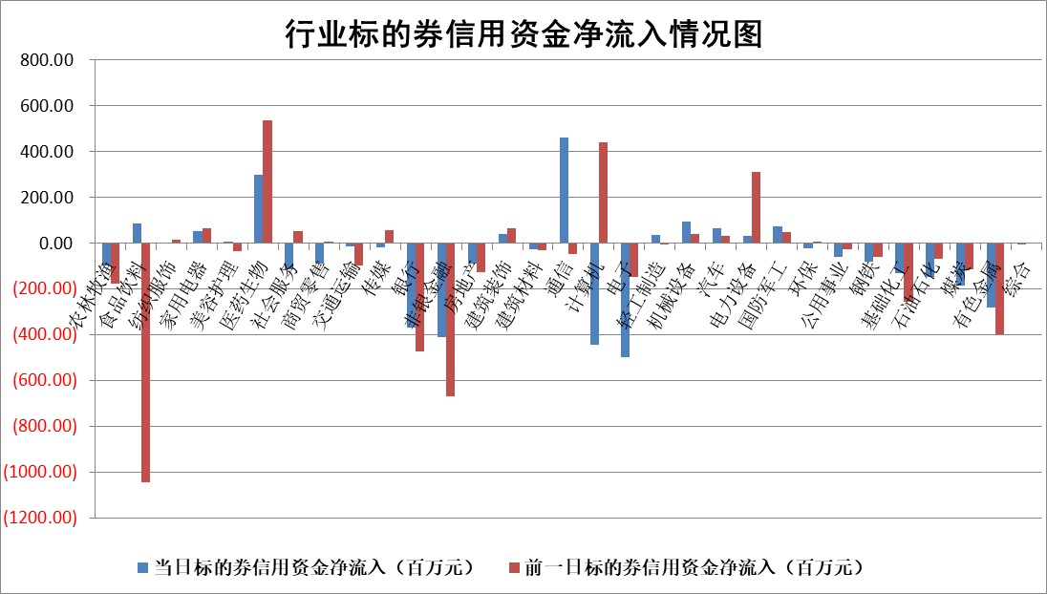

 |  |  |  |  |  |  |  | 2

标的基金代码 | 标的基金简称 | 融资余额/市值(%) | 融资余额增幅(%) | 融资买入额/成交金额(%) | （融资余额净增额-融券余额净增额）/市值(‱) | 融券余额降幅(%) | ABS[（融资余额净增额-融券余额净增额）/市值净增额-1](%)
159902 | 华夏中小板ETF | 0.00 | 0.00 | 0.00 | 0.00 | 0.00 | 100.00
159915 | 易方达创业板ETF | 2.21 | 2.84 | 3335.52 | 6.26 | 3.15 | 110.45
159919 | 嘉实沪深300ETF | 4.32 | -0.22 | 0.28 | -0.90 | 1.01 | 100.00
159920 | 华夏恒生ETF | 68.96 | -0.03 | 1.79 | -1.92 | 0.00 | 100.00
159922 | 嘉实中证500ETF | 0.63 | -35.05 | 639.74 | -32.57 | 0.28 | 27.23
159925 | 南方沪深300ETF | 0.04 | 0.00 | 0.00 | 0.00 | 0.00 | 100.00
159928 | 消费ETF | 0.82 | -1.34 | 5.07 | 2.34 | 23.25 | 103.69
159934 | 易方达黄金ETF | 348.47 | -0.16 | 13.30 | -56.28 | 0.00 | 11.01
159939 | 全指信息技术ETF | 0.54 | -3.65 | 50.99 | 4.49 | 69.20 | 95.46
159940 | 全指金融地产ETF | 0.11 | -1.99 | 0.00 | -0.23 | 0.00 | 102.14
159995 | 半导体芯片ETF | 2.11 | 0.31 | 139.00 | 0.87 | 1.07 | 97.67
159997 | 天弘中证电子ETF | 1.54 | 0.50 | 1.17 | 0.67 | -0.59 | 98.86
159998 | 天弘中证计算机主题ETF | 1.11 | 5.02 | 0.27 | 17.36 | 17.65 | 89.99
510050 | 华夏上证50ETF | 9.46 | -0.91 | 133.11 | -10.43 | -13.59 | 80.27
510180 | 华安上证180ETF | 0.48 | -0.18 | 0.35 | -0.13 | -4.10 | 100.74
510880 | 华泰柏瑞红利ETF | 0.31 | -9.96 | 1.10 | -3.62 | -8.54 | 362.41
510900 | 易方达恒生H股ETF | 93.69 | -0.08 | 1.85 | -7.23 | 0.00 | 70.52
511010 | 5年期国债ETF | 11.95 | 0.00 | 0.05 | 0.00 | 0.00 | 100.00
511380 | 可转债及可交换债券ETF | 7.72 | -3.46 | 4.01 | -27.67 | 0.00 | 625.21
512000 | 全指证券ETF | 6.33 | -0.08 | 21.64 | 1.22 | 5.03 | 103.95
512010 | 沪深300医药卫生ETF | 4.06 | -1.81 | 62.35 | -6.22 | 9.53 | 73.70
512070 | 沪深300非银ETF | 1.76 | -1.85 | 68.55 | -3.53 | -2.34 | 148.02
512400 | 南方中证申万有色金属ETF | 1.45 | 1.11 | 0.64 | 3.27 | 10.59 | 103.50
512580 | 广发中证环保产业ETF | 0.93 | -4.25 | 0.08 | -4.03 | 1.36 | 97.37
512660 | 国泰中证军工ETF | 2.40 | 0.73 | 9.73 | 2.50 | 1.89 | 100.72
512800 | 华宝中证银行ETF | 14.12 | -0.53 | 2.70 | -10.33 | -15.51 | 88.34
512980 | 广发中证传媒ETF | 0.69 | -10.42 | 469.04 | -8.20 | -1.50 | 103.94
515030 | 华夏中证新能源汽车ETF | 2.22 | 0.19 | 13.08 | 8.22 | 14.69 | 107.35
515050 | 华夏中证5G通信主题ETF | 0.90 | -4.07 | 6.31 | -3.68 | 0.86 | 103.03
515070 | 华夏中证人工智能ETF | 2.13 | -4.06 | 7.28 | 12.99 | 100.00 | 36.24
标的股票比较指标 |  | 融资余额/流通A股市值(%) | 融资余额增幅(%) | 融资买入额/成交金额(%) | （融资余额净增额-融券余额净增额）/流通A股市值(‱) | 融券余额降幅(%) | ABS[（融资余额净增额-融券余额净增额）/流通A股市值净增额-1](%)
前十名标的个股 |  | 仁东控股 | 山东矿机 | 外高桥 | 荣信文化 | 艾布鲁 | 菱电电控
 |  | 莱茵生物 | 华是科技 | 城投控股 | 创益通 | 映翰通 | 中矿资源
 |  | 大立科技 | 翰博高新 | 金达莱 | 大叶股份 | 禾信仪器 | 中捷精工
 |  | 数码视讯 | 商络电子 | 海普瑞 | 山东矿机 | 金龙汽车 | 润阳科技
 |  | 全柴动力 | 骏成科技 | 民生银行 | 骏成科技 | 杰美特 | 双环传动
 |  | 晨鸣纸业 | 苏试试验 | 海印股份 | 华是科技 | 德马科技 | 科捷智能
 |  | 海兰信 | 创益通 | 博瑞医药 | 商络电子 | 漱玉平民 | 集泰股份
 |  | 司尔特 | 英力股份 | 菱电电控 | 福达合金 | 仲景食品 | 清研环境
 |  | 万得凯 | 大叶股份 | 三峡能源 | 英力股份 | 恒星科技 | 水晶光电
 |  | 亚通股份 | 联瑞新材 | 上海梅林 | 同有科技 | 卓易信息 | 工大高科
后十名标的个股 |  | 天沃科技 | 湘油泵 | 天沃科技 | 湘油泵 | 中曼石油 | 苏大维格
 |  | 金圆股份 | 富信科技 | 金圆股份 | 泰祥股份 | 翔宇医疗 | 利和兴
 |  | 哈工智能 | 泰祥股份 | 哈工智能 | 仕佳光子 | 冠农股份 | 洁雅股份
 |  | 正邦科技 | 神马电力 | 正邦科技 | 腾景科技 | 精锻科技 | 建研设计
 |  | 美好置业 | 高凌信息 | 美好置业 | 华安鑫创 | 泰胜风能 | 回盛生物
 |  | 宋都股份 | 盐津铺子 | 宋都股份 | 富信科技 | 新北洋 | 上海梅林
 |  | 中天金融 | 仕佳光子 | 中天金融 | 汉得信息 | 汇金科技 | 山东矿机 | ;
 |  | 华铁股份 | 华锐精密 | 华铁股份 | 永信至诚 | 逸豪新材 | 霍莱沃
 |  | 阳光城 | 建科股份 | 阳光城 | 星网锐捷 | 商络电子 | 成大生物
 |  | 紫鑫药业 | 唯捷创芯 | 紫鑫药业 | 浩瀚深度 | 浩瀚深度 | 深科技
说明：1.以上普通交易数据和信用交易数据皆以交易日收盘后数据为基准；2.上述标的证券总数据只计算标的证券市场总数据，不包括从标的证券中调出去标的证券数据，所以与交易所公布的总值略有不同； 3.上述行业采用申万一级行业分类；4.以上标的基金和标的个股中比较的6个指标值中：前5个（从左至右）为正向指标，值越大排名越靠前；第6个为逆向指标，值越小，排名越靠前；5.第6个指标中ABS[]表示求绝对值，其主要用于考量信用资金相对净流入对股价相对净变化的贡献程度；6.数据来源：wind，交易所。

 | 证券代码 | 新增融资余额 | 融资买入额 | 融资买入增幅前10
远大智能 | 002689 | 28175353 | 42268582 | 199%
亚太股份 | 002284 | 21555247 | 34242865 | 82%
赛诺医疗 | 688108 | 72122899 | 101076547 | 78%
湖南发展 | 000722 | 66023557 | 137112987 | 75%
柘中股份 | 002346 | 14584119 | 36845980 | 58%
国城矿业 | 000688 | 24683149 | 48240585 | 54%
兆新股份 | 002256 | 1985058 | 4066269 | 52%
凯美特气 | 002549 | 33806472 | 61340055 | 52%
华昌达 | 300278 | 13474542 | 19303225 | 48%
新华联 | 000620 | 27311937 | 39201759 | 43%

 | 证券代码 | 新增融资余额 | 融资买入额 | 融资买入增幅前10
兔宝宝 | 002043 | 73310337 | 89923983 | 334%
捷昌驱动 | 603583 | 26026415 | 31686727 | 262%
湘财股份 | 600095 | 94196837 | 132280449 | 252%
中谷物流 | 603565 | 49103883 | 60098371 | 234%
中青宝 | 300052 | 24215352 | 31377809 | 98%
顾家家居 | 603816 | 138518545 | 188424210 | 78%
喜临门 | 603008 | 31503289 | 48351944 | 77%
财信发展 | 000838 | 10831830 | 17666790 | 74%
苏州银行 | 002966 | 10578096 | 19143736 | 72%
金诚信 | 603979 | 23858538 | 36098133 | 60%

